Sheet1
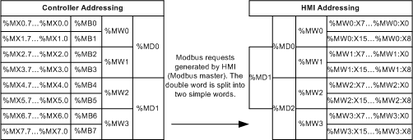
BOOL |  | INT/UINT |  | DINT/UDINT |  | REAL/FLOAT
CLP | IHM | CLP | IHM | CLP | IHM | CLP | IHM
%MX0.0 | %MW0:X0 | %MW100 | %MW100 | %MD500 | %MD1000 | %MD1000 | %MF2000
%MX0.1 | %MW0:X1 | %MW101 | %MW101 | %MD501 | %MD1002 | %MD1001 | %MF2002
%MX0.2 | %MW0:X2 | %MW102 | %MW102 | %MD502 | %MD1004 | %MD1002 | %MF2004
%MX0.3 | %MW0:X3 | %MW103 | %MW103 | %MD503 | %MD1006 | %MD1003 | %MF2006
%MX0.4 | %MW0:X4 | %MW104 | %MW104 | %MD504 | %MD1008 | %MD1004 | %MF2008
%MX0.5 | %MW0:X5 | %MW105 | %MW105 | %MD505 | %MD1010 | %MD1005 | %MF2010
%MX0.6 | %MW0:X6 | %MW106 | %MW106 | %MD506 | %MD1012 | %MD1006 | %MF2012
%MX0.7 | %MW0:X7 | %MW107 | %MW107 | %MD507 | %MD1014 | %MD1007 | %MF2014
%MX1.0 | %MW0:X8 | %MW108 | %MW108 | %MD508 | %MD1016 | %MD1008 | %MF2016
%MX1.1 | %MW0:X9 | %MW109 | %MW109 | %MD509 | %MD1018 | %MD1009 | %MF2018
%MX1.2 | %MW0:X10 | %MW110 | %MW110 | %MD510 | %MD1020 | %MD1010 | %MF2020
%MX1.3 | %MW0:X11 | %MW111 | %MW111 | %MD511 | %MD1022 | %MD1011 | %MF2022
%MX1.4 | %MW0:X12 | %MW112 | %MW112 | %MD512 | %MD1024 | %MD1012 | %MF2024
%MX1.5 | %MW0:X13 | %MW113 | %MW113 | %MD513 | %MD1026 | %MD1013 | %MF2026
%MX1.6 | %MW0:X14 | %MW114 | %MW114 | %MD514 | %MD1028 | %MD1014 | %MF2028
%MX1.7 | %MW0:X15 | %MW115 | %MW115 | %MD515 | %MD1030 | %MD1015 | %MF2030
%MX2.0 | %MW1:X0 | %MW116 | %MW116 | %MD516 | %MD1032 | %MD1016 | %MF2032
%MX2.1 | %MW1:X1 | %MW117 | %MW117 | %MD517 | %MD1034 | %MD1017 | %MF2034

 |  | Igual dos 2 lados |  | Dobra na IHM |  | Dobra na IHM e utiliza %MF - CLP utiliza %MD

